or
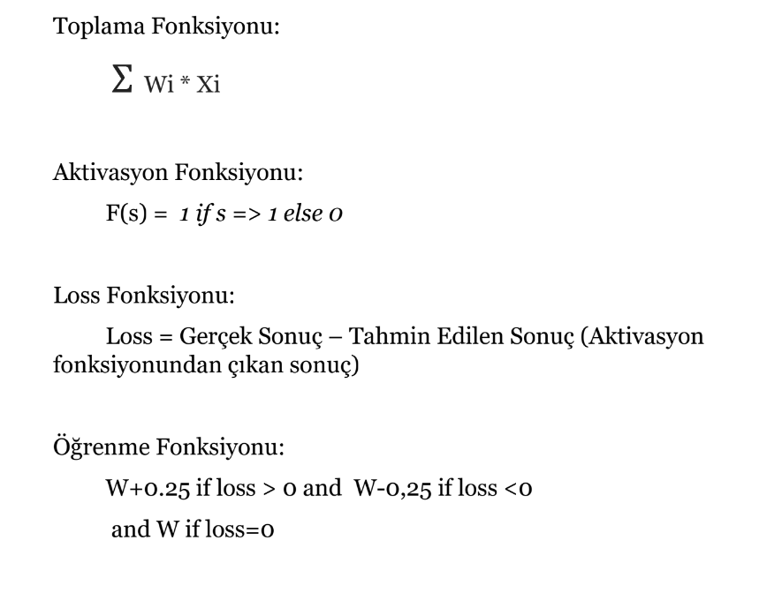
Loop | A | B | Out | w1 | w2 | TF | AF | Loss | ÖF
1 | 0 | 0 | 0 | -0.25 | -0.25 | 0 | 0 | 0 | 0
1 | 0 | 1 | 1 | -0.25 | -0.25 | -0.25 | 0 | 1 | 0.25
1 | 1 | 0 | 1 | 0 | 0 | 0 | 0 | 1 | 0.25
1 | 1 | 1 | 1 | 0.25 | 0.25 | 0.5 | 0 | 1 | 0.25
2 | 0 | 0 | 0 | 0.5 | 0.5 | 0 | 0 | 0 | 0
2 | 0 | 1 | 1 | 0.5 | 0.5 | 0.5 | 0 | 1 | 0.25
2 | 1 | 0 | 1 | 0.75 | 0.75 | 0.75 | 0 | 1 | 0.25
2 | 1 | 1 | 1 | 1 | 1 | 2 | 1 | 0 | 0
3 | 0 | 0 | 0 | 1 | 1 | 0 | 0 | 0 | 0
3 | 0 | 1 | 1 | 1 | 1 | 1 | 1 | 0 | 0
3 | 1 | 0 | 1 | 1 | 1 | 1 | 1 | 0 | 0
3 | 1 | 1 | 1 | 1 | 1 | 2 | 1 | 0 | 0

